data pqah
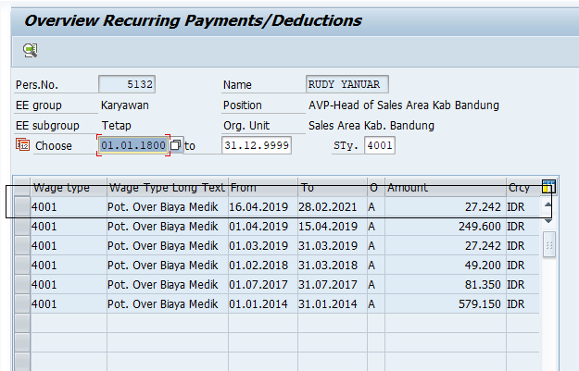
Personnel No. | Personnel Number | Start Date | End Date | Amount | Crcy
00005132 | RUDY YANUAR | 04/16/2019 | 02/28/2021 | 27,242 | IDR
00006030 | YAN GDE ANGKASA M P | 06/01/2018 | 05/31/2023 | 35,263 | IDR
00006805 | YANI RACHMAWATI | 06/01/2019 | 12/31/2020 | 105,153 | IDR
00006766 | ADITYA NUGRAHA | 09/01/2019 | 12/31/2020 | 114,393 | IDR
00006643 | ADITYA SAKSONO SETIO NUGROHO | 07/01/2020 | 12/31/2020 | 114,463 | IDR
00005683 | NIA SAFARINI | 06/16/2019 | 11/30/2020 | 122,428 | IDR
00005612 | WASKITO BUDI SUSETYO | 05/01/2019 | 04/30/2023 | 135,900 | IDR
00005835 | DONI JUNIARDI | 03/01/2019 | 02/28/2021 | 137,600 | IDR
00006743 | ROOSHI MAYA KURNIA | 09/01/2018 | 08/31/2021 | 147,333 | IDR
00004554 | HARYONO SAMSI | 06/01/2019 | 11/30/2020 | 169,346 | IDR
00006562 | YONANSYAH HIDAYAT | 04/01/2020 | 05/31/2021 | 175,598 | IDR
00003548 | HENDRIAN KAMADJAJA | 01/01/2019 | 12/31/2020 | 190,714 | IDR
00004482 | DIANA DISTRIYANTI | 03/01/2019 | 01/31/2021 | 220,697 | IDR
00001866 | ECEP RIDWAN | 09/01/2019 | 11/30/2023 | 222,917 | IDR
00006885 | NADIA LESMANA | 11/01/2018 | 10/31/2020 | 224,482 | IDR
00007380 | RAHMAT HIDAYATULLAH | 05/01/2019 | 04/30/2021 | 256,458 | IDR
00007294 | THURSINA | 01/01/2020 | 12/31/2020 | 258,035 | IDR
00007286 | NURITA MARLIATI | 04/01/2020 | 03/31/2021 | 260,013 | IDR
00005330 | CHRISNA WIDITAMA | 04/01/2019 | 10/31/2020 | 262,560 | IDR
00007455 | INDRA NUGRAHA | 04/01/2019 | 12/31/2020 | 271,875 | IDR
00004618 | MACHFUDI | 08/01/2020 | 09/30/2020 | 281,593 | IDR
00006413 | SEPTA FAISHAL ISMAIL | 09/01/2019 | 02/28/2021 | 333,836 | IDR
00006670 | ANUGRAH KRISNA AJI | 04/01/2019 | 10/31/2020 | 352,306 | IDR
00007270 | YOGIE PRATAMA | 12/01/2019 | 10/31/2020 | 361,341 | IDR
00005400 | JHONSON SOADUON | 02/01/2019 | 04/30/2021 | 400,431 | IDR
00001728 | DIAN KUSNANDAR | 04/01/2019 | 12/31/2020 | 434,455 | IDR
00006990 | GHERRY AKBAR | 09/01/2020 | 02/28/2021 | 515,354 | IDR
00006458 | BEMBY BRIAN MANGGARA | 06/16/2019 | 02/28/2021 | 515,630 | IDR
00005902 | ARDIEN FACHRI HARYADI | 10/01/2019 | 08/31/2021 | 539,544 | IDR
00006642 | FATTY WANGIATY | 11/01/2018 | 10/31/2021 | 688,013 | IDR
00004328 | TOMY SUDIWIYONO | 02/01/2020 | 12/31/2020 | 716,635 | IDR
00007406 | FAJERI ACHMAD FATHONI | 06/16/2019 | 10/31/2020 | 728,329 | IDR
00004163 | WISNU CAHYO SETIAWAN | 05/01/2019 | 09/30/2020 | 761,340 | IDR
00005441 | IRIAWAN | 04/01/2019 | 03/31/2021 | 776,182 | IDR
00004022 | INA NUSUKI | 02/01/2019 | 10/31/2020 | 783,511 | IDR
00002714 | DEDDY NURDIANTO | 06/01/2019 | 11/30/2020 | 803,151 | IDR
00006428 | ALAIND FADRIAN | 01/01/2018 | 04/30/2022 | 852,971 | IDR
00003457 | YANUAR HERMAWAN | 06/01/2019 | 10/31/2021 | 2,563,510 | IDR
00007054 | IMALIA ESTI | 12/01/2018 | 11/30/2020 | 4,083,556 | IDR

